成长线
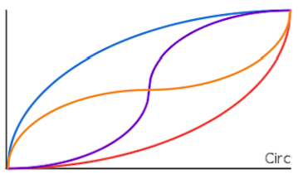
各种属性的成长线基本都与等级相关
当前值＝基础值+最大值*curve(当前等级/最大等级)
因配置表要配置最大等级、基础值、最大值及使用哪一种成长线
通过不同的成长线就可以控制成长的快慢

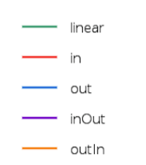
1.匀速增长
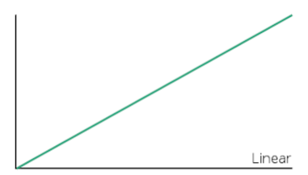

2.由慢到快，由快到慢，由慢到快到慢、由快到慢到快
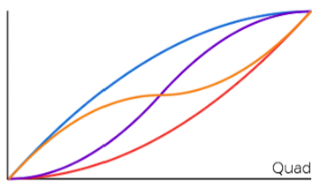

3.极慢到极快、极快到极慢、极慢到极快到极慢、极快到极慢到极快

